Workstation
Търсене
Търсене
Търсене
Административна структура | Наименование | Вид на компютъра->Пълно название | Клас->Пълно название | Производител->Наименование | Модел->Наименование | Доставчик->Идентификатор (ЕИК/БУЛСТАТ/ЕГН) | Инвентарен номер | Продуктов (фабричен) номер | Сериен номер | Година на производство | Цена на придобиване (лв.) | Дата на пускане в реална експлоатация | Година на закупуване | Наличие на гаранция | Срок на гаранционна поддръжка | Начин на придобиване | Код по ЕБК->Наименование | Код по CPV (раздел)->Наименование | Код по CPV (група)->Наименование | Статус | Валидиран? | Процесор | Код по CPV (клас)->Наименование | Код по CPV (категория)->Наименование | Дата на извеждане от експлоатация | Дата на продажба/бракуване/ даряване | Поддържан от->Идентификатор (ЕИК/БУЛСТАТ/ЕГН) | Захранване брой | Захранване тип (V) | Оперативна памет (GB) | Тактова честота на процесора (GHz) | Брой физически ядра на процесора | Брой логически ядра на процесора | Твърд диск (GB) | Твърд диск (вид) | Размер на монитор (инчове) | Графична карта | Име на файл, в който се пази състоянието преди промяната | Производител->Пълно название | Модел->Пълно название
75 | Настолен компютър HP Pavilion-test | Кутия | Hardware | 3com | Zyxel P-660HW-T1 2 |  | 44666666pp6 | 1212 | 12345 | 2017 | 330.0 | 2018-05-09 | 2018 | Да | 2022-12-31 | Закупуване | придобиване на друго оборудване, машини и съоръжения | Компютърни и офис машини, оборудване и принадлежности, с изключение на мебели и софтуерни пакети | Интернет услуги | Актуален | Да | AMD A6-9200 Dual-Core (2.0/2.8GHz, 1MB Cache) |  |  |  |  |  | 10 | 20 | 2000.00 | 300.00 |  |  |  |  |  |  |  | 3com Hardware | Zyxel P-660HW-T1 2 3com Hardware

Помощна информация
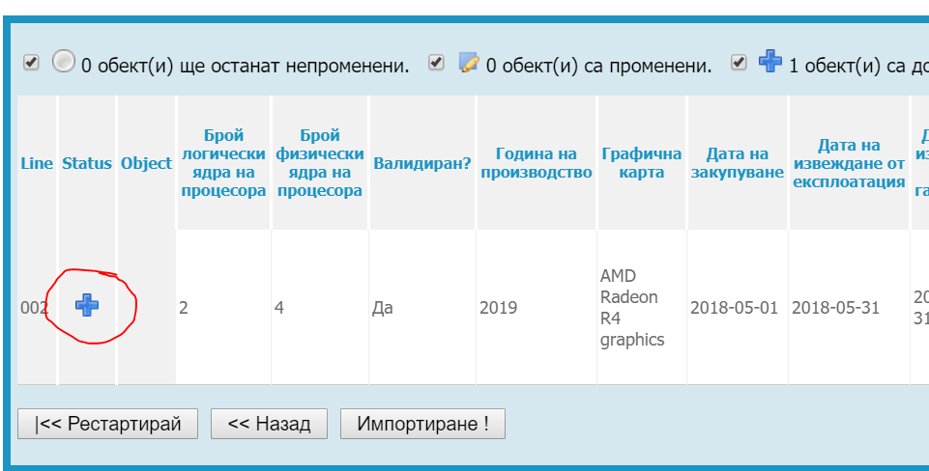
Особенности при попълване на данни
Задължително е попълването на данни само за полетата на син фон. Полетата със сив фон са уникални и задължителни полета получени чрез формула и се попълват автоматично. При въвеждането на данните за да се разпространи формулата на следващите редове трябва да се копира от първия примерен ред.
Особенности при попълване на "Административна структура"
В шаблона трябва да бъде въведен уникален код в поле "Административна структура".
За да попълним кода трябва от меню "Основни" - "Администрации" да изберем желаната администрация.Копираме кода маркиран в жълто след id=xxxxxx
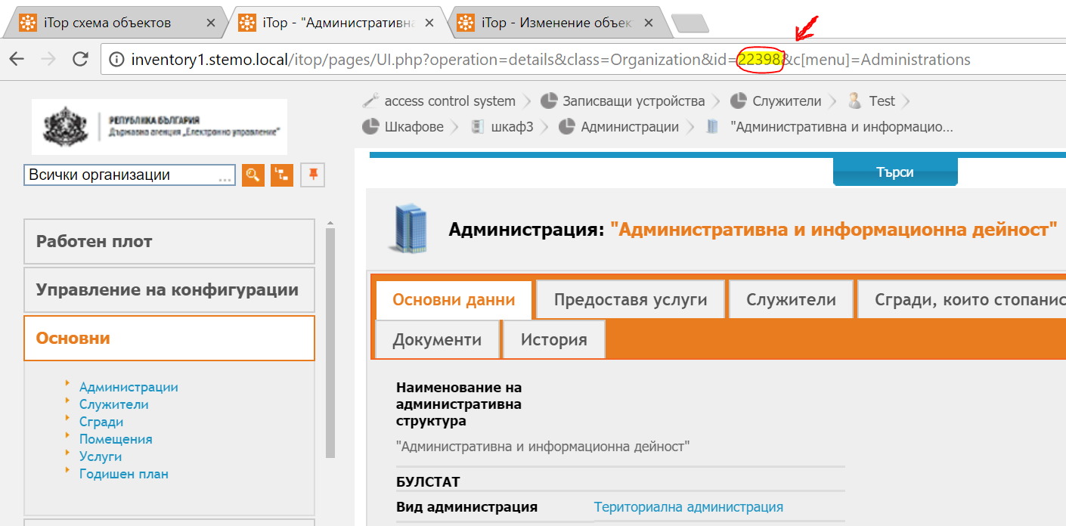

Особенности при въвеждане на производилтел и продукт
В случаите когато не е открит продукт или производител избираме от падащия списък "Друг"

Запазване на файла в CSV формат (Comma delimited)
След попълване на данните шаблона се запазва във формат CSV(Comma delimited). При запазване в CSV формат ексела елиминира останалите sheet-ове без основния
Импорт на данни
От меню "Конфигуриране" -> "Импорт"
Стъпка 1
Избираме файл за импорт в таб "Зареждане от файл". Избираме Cyrilic (windows 1251) и избираме Следащ
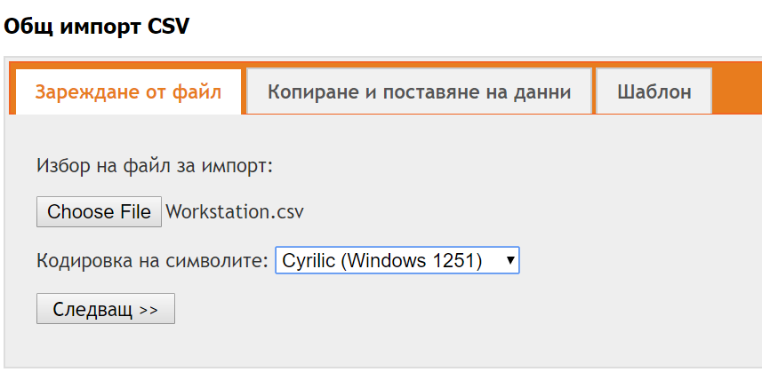

Стъпка 2
Задаваме "Символ на разделител" и "Символ за разделяне на текста". Останлите опции не се променят
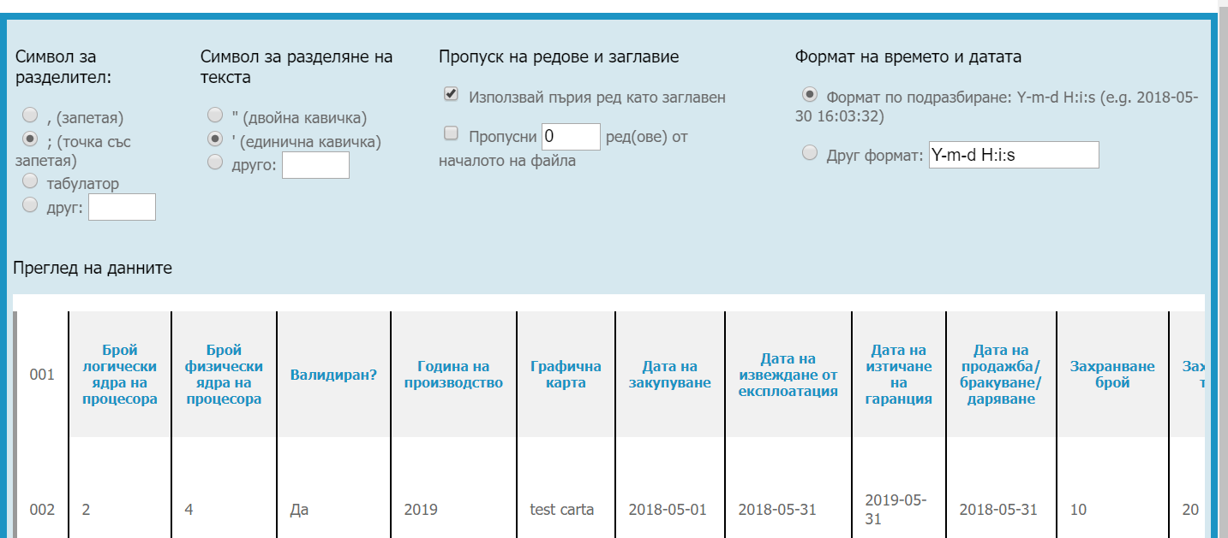

Стъпка 3: Разпределение на данните
Избираме тип обект за импорт -> Работна станция. Слагаме отметка "Разширен режим"
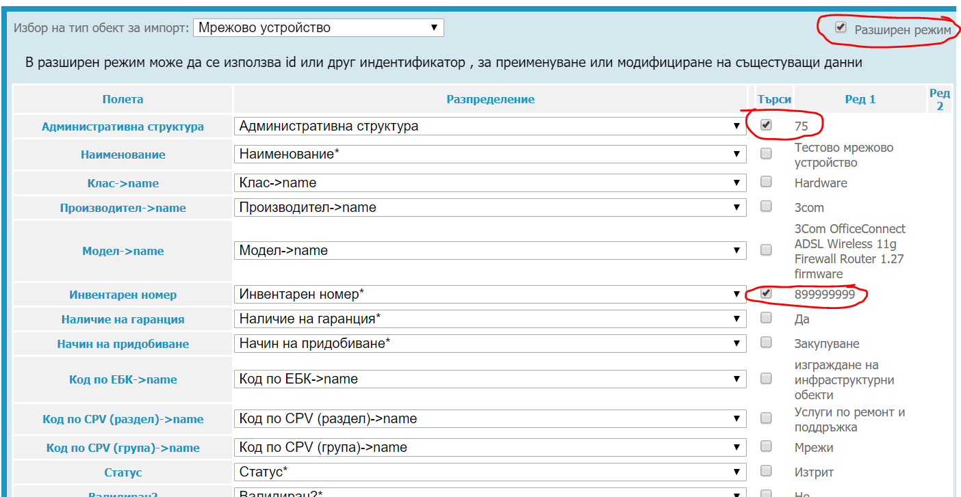

Проверяваме дали всички полета съвпадат.
Ако някое от полетата липсва в разпределение, отбележете "разширен режим". За да имаме успешен импорт трябва всяко поле от колона "Полета" да отговоря на полето от колона "Разпределение"

Важно:
При импорт на нови данни трябва да имаме предвид кои полета желаем да са уникални. (Задължителни са "Административна структура" и "Инвентарен номер").
1. Ако искаме да обновим съществуващ запис. Пример - Имаме вече създадена станция "Настолен компютър HP". Отбелязваме с oтметка в колонка "Търси". Търсене по критерий "Наименование". При съвпадение с "Наименование". записът се презамества.

2. Ако искаме да създадем нов запис с наименование "Настолен компютър HP" при вече съществуващ такъв, отбелязваме в ред "Търси" "Наименование" + още едно уникално поле (пример:"Инвентарен номер") по което се различават данните и системата трябва да търси съвпадение. Възможни са N на брой уникални полета.

За да приключим стъпка 3 натискаме бутон"Симулирай импорт".
Стъпка 4
При коректен шаблон статусът е със знак "+" и натискаме бутон "Импортиране"

